Table
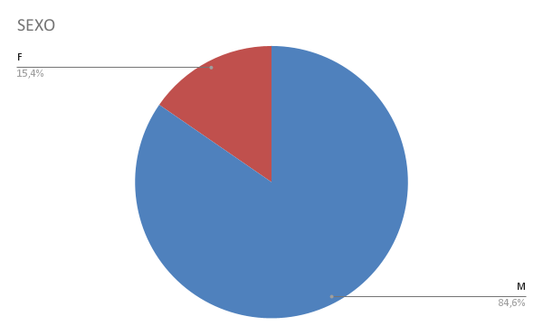
NOME | IDADE | SEXO | BAIRRO | SERVIÇO | VALOR
ALBERTO RICHARD XAVIER ALVES PEREIRA | 55 | M | BARRA DA TIJUCA | 1H DE REPOSIÇÃO DE FIOS | R$ 146.00
ANDERSON RICARDO MARTINS | 50 | M | HUMAITÁ | 1H DE REPOSIÇÃO DE FIOS | R$ 146.00
DANIEL BARBOSA PROCÓPIO | 35 | M | COMENDADOR SOARES | 1H DE REPOSIÇÃO DE FIOS | R$ 146.00
DIONES MELO CHAVES | 33 | M | MUZEMA | 2H DE REPOSIÇÃO DE FIOS | R$ 292.00
EDUARDO DIER | 48 | M | LARANJEIRAS | 1H DE REPOSIÇÃO DE FIOS | R$ 146.00
JOAO CARLOS DA SILVA | 65 | M | MUTUÁ | 1H DE REPOSIÇÃO DE FIOS | R$ 146.00
JULIO CESAR DA SILVA BORGES | 62 | M | MARACANÃ | 1/2H DE REPOSIÇÃO DE FIO | R$ 73.00
MARIA APARECIDA SANTOS DO AMARAL | 55 | F | BARRA DA TIJUCA | 1H DE REPOSIÇÃO DE FIOS | R$ 146.00
MILTON DA SILVA RIBEIRO | 79 | M | BONSUCESSO | 2H DE REPOSIÇÃO DE FIOS | R$ 292.00
MONICA FERREIRA LOPES E SOUZA | 48 | F | GRAJAÚ | 1H DE REPOSIÇÃO DE FIOS | R$ 146.00
PATRICK SENGER CARNEIRO DESCHATRE | 33 | M | GRAJAÚ | 1/2H DE REPOSIÇÃO DE FIO | R$ 73.00
URUBATAN VIEIRA DE MEDERIOS | 52 | M | IPANEMA | 1H DE REPOSIÇÃO DE FIOS | R$ 146.00
WESLEY NEVES DA SILVA | 44 | M | JARDIM GRAMACHO | 1H DE REPOSIÇÃO DE FIOS | R$ 146.00

